Lo que aprenderás
CLASE EXTRA - Miércoles 27 de agosto
CLASE EXTRA - TOOLTIP
TOOLTIP EN DASHBOARD FINANCIERO

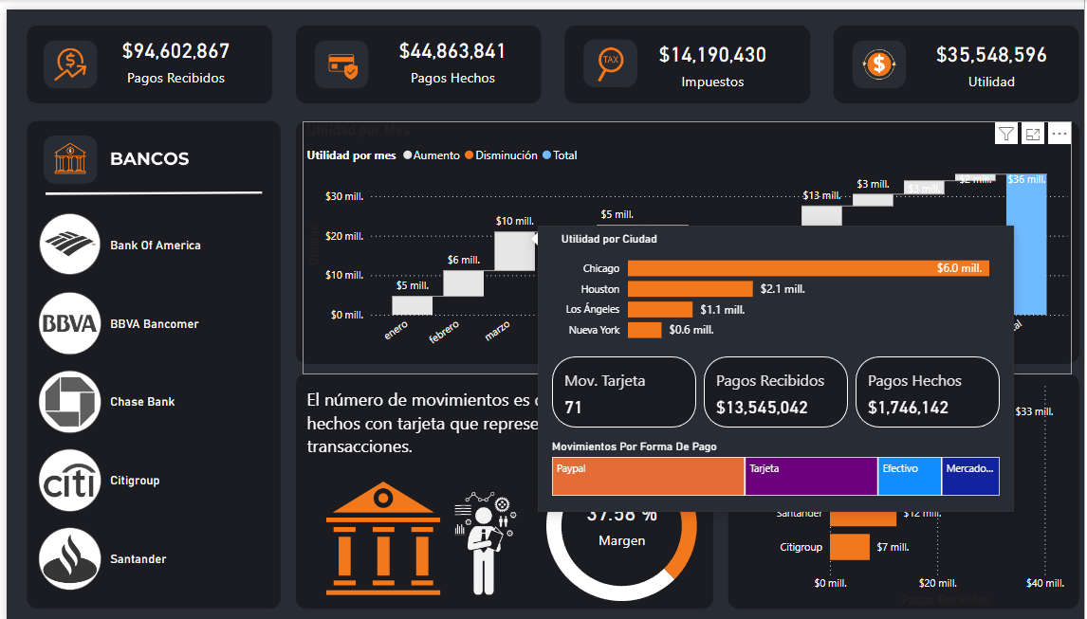
 | Tema - Enlace
0 | 1. Flujo de trabajo en Power BI
0 | 2. Medidas Implícitas VS Medidas Explícitas
0 | 3. Tooltip - ¿Por qué?

Instalación Power BI
Inicio
Instalación Power BI


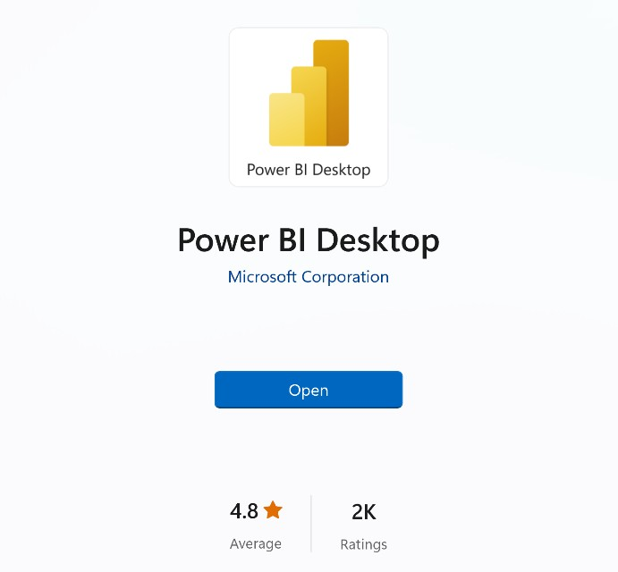
Get
1) Descargar desde Microsoft Store
apps.microsoft.com
Windows controla las actualizaciones automáticas
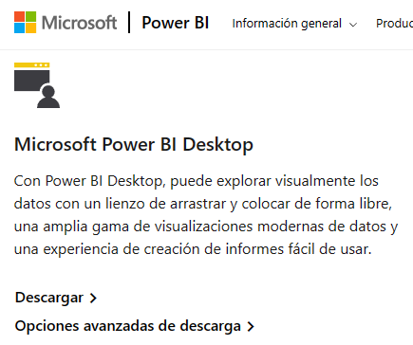
2) Descargar manualmente desde la web
powerbi.microsoft.com/downloads
Sin actualizaciones automáticas (permite el control de versiones)
Descarga un archivo de instalación ejecutable
3) Instalar como parte de Microsoft 365
microsoft.com/microsoft-365
Power BI Desktop se incluye como parte de determinadas suscripciones empresariales de Office/Microsoft 365
Si tu empresa usa una versión compatible de Microsoft 365, habla con un administrador sobre cómo obtener acceso a Power BI

Flujo Power BI
Inicio
Flujo Power BI

 | VISIÓN PANORÁMICA
 | TODO EMPIEZA DEFINIENDO UN OBJETIVO DE ANÁLISIS
 | ¿Qué quiero mejorar / Optimizar? (Ejemplo: Análisis de ventas, desempeño de marketing, Gestión de RH, Satisfacción de cliente, Gestión de inventario etc…)

FLUJO DE TRABAJO TÍPICO EN POWER BI

1. Importar Datos: Para importar datos a utilizamos Power Query ("back-end" de Power BI), que nos permite conectarnos a más de 200 lugares para importar datos a Power BI, como Excel, Web, base de datos como SQL, Google Sheets, etc…
2. Tratar / transformar los datos (opcional): Importante hacer una revisión previa de los datos en el origen de datos. El objetivo es tener una información limpia, organizada y también construir una estructura efectiva que me permita lograr mis objetivos de análisis. Ejemplo: que no tengamos filas en blanco, valores duplicados o una estructura incorrecta.
3. Modelo de datos (opcional): Creamos un modelo de datos para optimizar los datos, siguiendo la normalización de las bases de datos que veremos en la clase 4.
4. Crear fórmulas / análisis: También conocidos como medidas y columnas calculadas, se dividen en medidas implícitas o explícitas, hoy veremos las medidas implícitas.
5. Construir Dashboard: Se deciden los objetos visuales a elegir para cada KPI, se crea una estructura previa y se construye el Dashboard.

Importar Datos
Inicio
Importar Datos A Power BI

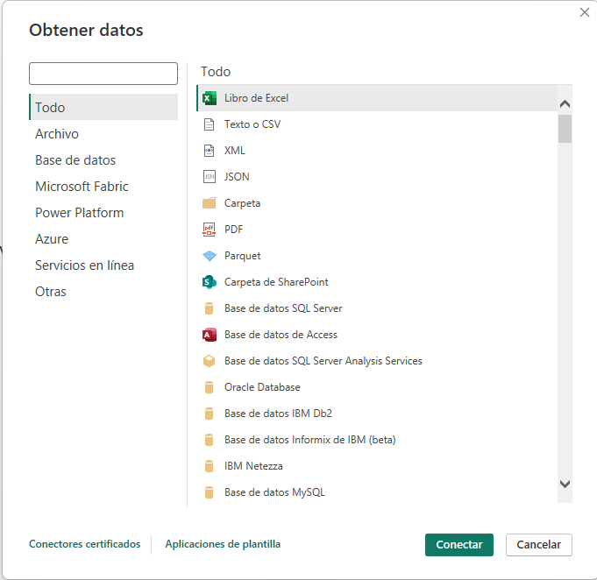

 | Importar Datos
 | 0 | Existen decenas de maneras para importar datos a Power BI
 | 0 | Importante: Hacer análisis de mis datos, que me permita entender. ¿Hay limpieza en los datos?, ¿que me falta para conseguir mis medir mis KPI´s?

Fondo
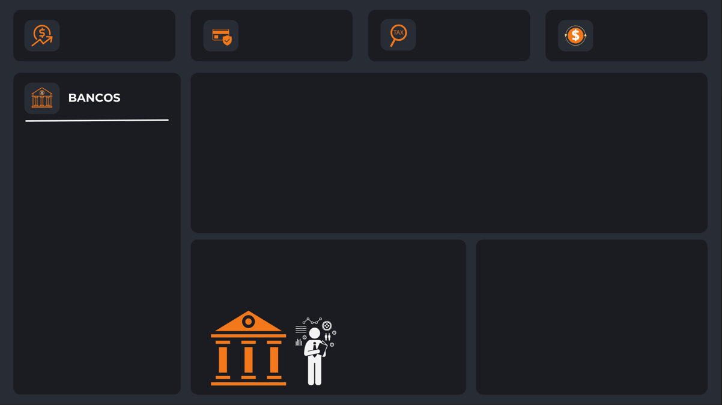
#1B1C21
#F2781B
#282C35
#FFFFFF
Inicio

Indicadores Clave De Rendimiento

Medida Implícita vs Explícita
Inicio
Medida Implicita vs Medida Explícita

MEDIDA IMPLÍCITA
MEDIDA EXPLÍCITA

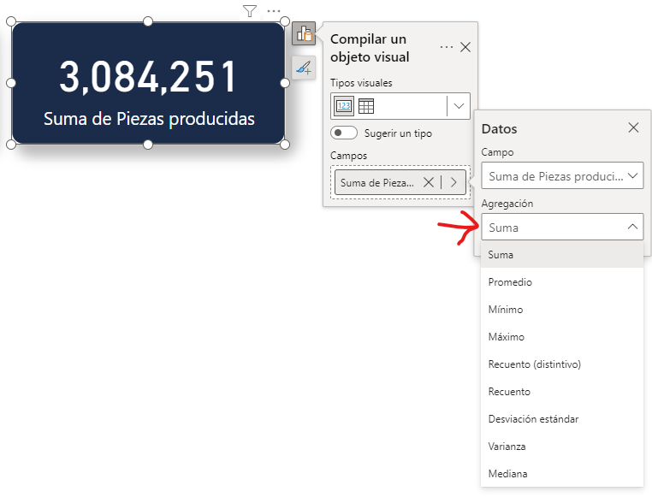

 | Diferencia entre medida implicita y explicita
 | 0 | Vemos las diferencias de los cálculos, pero también sobre la práctica

Las medidas explícitas son creadas por los usuarios mediante la escritura de fórmulas DAX. Permiten realizar cálculos personalizados y complejos que no se limitan a las funciones básicas de agregación. Ventajas:
Flexibilidad: Permiten crear cálculos complejos y personalizados adaptados a necesidades específicas de análisis.
Control: Ofrecen un control preciso sobre la lógica de cálculo.
Desventajas:
Preparación: Requieren un conocimiento sólido de DAX, lo que puede ser un obstáculo para usuarios principiantes.

Las medidas implícitas son creadas automáticamente por Power BI cuando realizas operaciones como sumar, contar o calcular promedios directamente en los campos de una tabla en los informes / dashboards. Estas operaciones se realizan sin necesidad de escribir fórmulas DAX (Data Analysis Expressions) explícitas. Ventajas:
Facilidad de uso: Son fáciles de crear y no requieren conocimientos de DAX.
Rapidez: Permiten obtener rápidamente totales, promedios, y otros cálculos sin configuración adicional.
Desventajas:
Menos flexibilidad: No permiten personalizaciones complejas ni lógicas específicas más allá de las operaciones básicas.

Indicadores
#1B1C21
#F2781B
#282C35
#FFFFFF
Inicio

Indicadores Clave De Rendimiento

ESCANEO EN "Z" LAS PERSONAS NO LEEN, ESCANEAN LA INFORMACIÓN

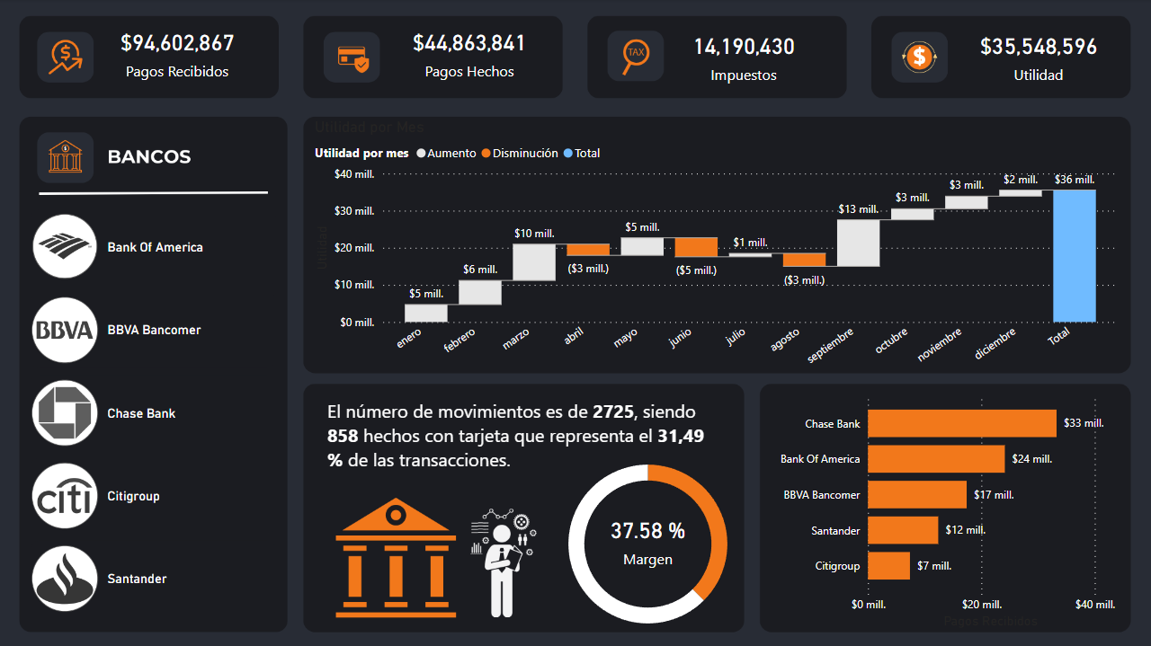
 | Estado (1) | Indicador | Objeto Visual | Función DAX
 | 1 | Pagos Recibidos | Tarjeta | Pagos Recibidos = CALCULATE( sum(Finanzas[Valor de movimiento]), Finanzas[Tipo]="Recibido")
 | 1 | Pagos Hechos | Tarjeta | Pagos Hechos = -CALCULATE( sum(Finanzas[Valor de movimiento]), Finanzas[Tipo]="Pagado") | Formato a objetos visuales de manera predeterminada
 | 1 | Impuestos (pagos recibidos) | Tarjeta | Impuestos = [Pagos Recibidos]*.15
 | 1 | Utilidad | Tarjeta | Utilidad = [Pagos Recibidos] - [Pagos Hechos] - [Impuestos]
 | 1 | Utilidad Acumulado Por Mes | Gráfico Cascada | Usamos la medida de Utilidad a través de los Meses. Categoría: Mes Eje Y: Medida Utilidad
 | 1 | % Margen / Utilidad (agregamos un margen guía basado en objetivos) | Gráfico Anillos + Tarjeta en el fondo con el % de utilidad | Porcentaje Utilidad = [Utilidad] / [Pagos Recibidos] Guía Utilidad = 1 - [Porcentaje Utilidad] Siendo 1 el 100% (esto puede cambiar basado en tu objetivo, si tu objetivo fuera llegar al 200%, entonces puedes ajustarlo).
 | 1 | Segmentación De Datos Por Banco | NUEVA Segmentación De Datos | N/A , Solo utilizamos las imágenes que ya tenemos en URL
 | 1 | Número de movimientos y la proporción de movimientos con tarjeta. | OBJETO PERSONALIZADO -Enlighten Data Story TEXTO: El número de movimientos es de #, siendo # hechos con tarjeta que representa el # de las transacciones. | 1. Cantidad Movimientos = COUNTROWS(Finanzas) 2. Movimientos con tarjeta = CALCULATE( COUNTROWS(Finanzas), Finanzas[Forma de pago] = "Tarjeta") 3. % Tarjeta = [Movimientos con tarjeta] / Finanzas[Cantidad Movimientos]
 | 0 | Pagos Recibidos Por Banco | Gráfico de barras agrupadas | Usamos la medida "Pagos recibidos" para ver los pagos recibidos por Banco

Tooltip
#1B1C21
#F2781B
#282C35
#FFFFFF
Inicio

TOOLTIPS

 | ¿CUÁNDO UTILIZARLOS?
Los Tooltips en Power BI se utilizan en situaciones donde es beneficioso proporcionar información adicional, contextual y detallada sobre un punto de datos específico sin saturar la visualización principal. También en situaciones en donde te haz quedado sin espacio, pero los indicadores adicionales no justifican la creación de una nueva página, entonces usamos Tooltips para agregar ese detalle a mis indicadores. Permite también tener una mejor interactividad y experiencia para el usuario final que está analizando los datos.

TOOLTIP PARA DASHBOARD FINANCIERO

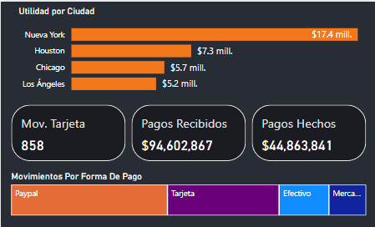

 | DIMENSIONES DEL TOOLTIP: 300 PX DE ALTO Y 500 PX DE ANCHO

 | Estado | Indicador | Objeto Visual | Función DAX
 | 1 | Utilidad por ciudad | Gráficos de barra agrupada | Eje x: Medida "utilidad" Eje Y: Campo "Ciudad"
 | 1 | Mov Tarjeta | Tarjeta (nueva) | Medida: "Movimientos con tarjeta"
 | 1 | Pagos Recibidos | Tarjeta (nueva) | Medida "Pagos recibidos"
 | 1 | Pagos Hechos | Tarjeta (nueva) | Medida "Pagos Hechos"
 | 1 | Movimientos Por Forma De Pago | Treemap | Usamos la medida de Utilidad a través de los Meses. Categoría: Forma De Pago Valores: Medida Utilidad

